①正面の詳細
開始日 | 2018年 | 3月 | 1日 |  | 依頼者 | 王
品番 | No.49 サコッシュバッグ |  |  |  | 仮品名 | No.49 さこっしゅばっぐ

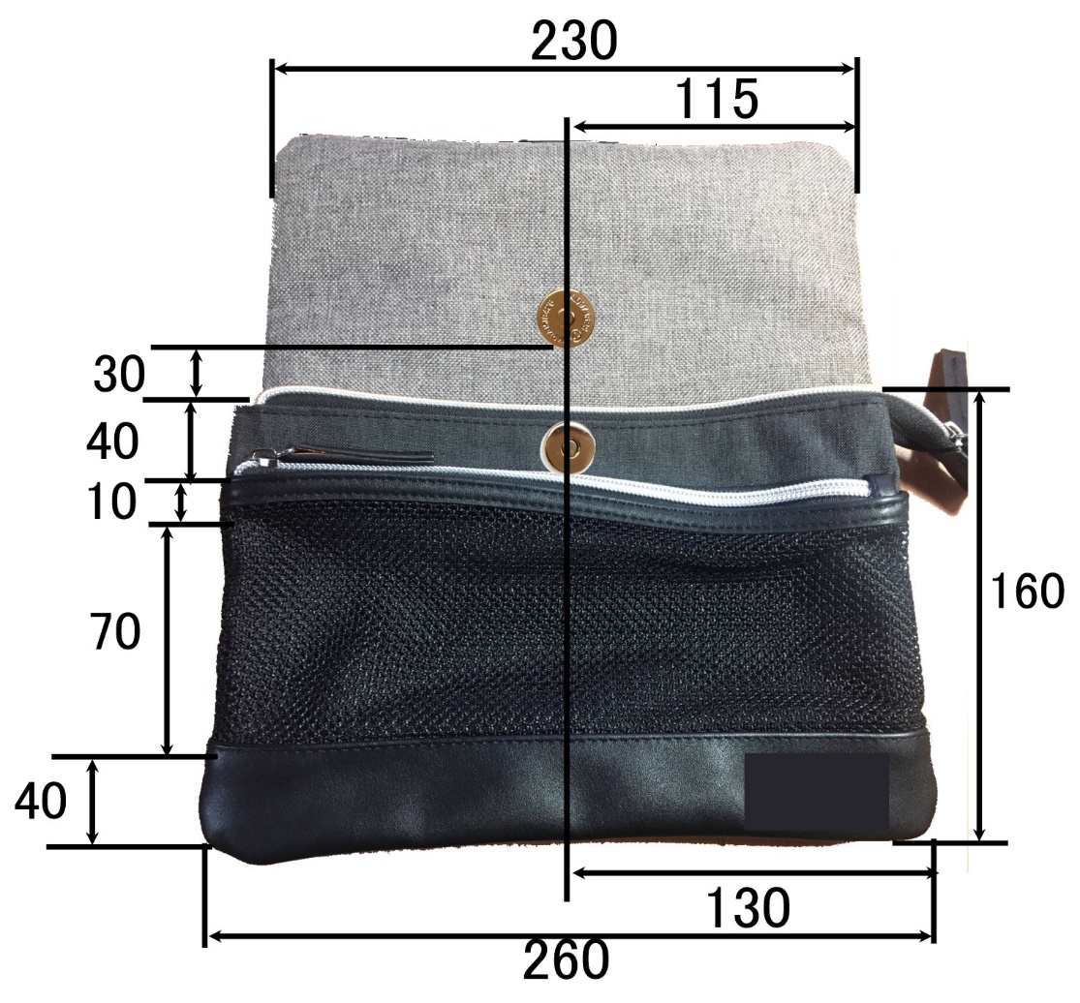
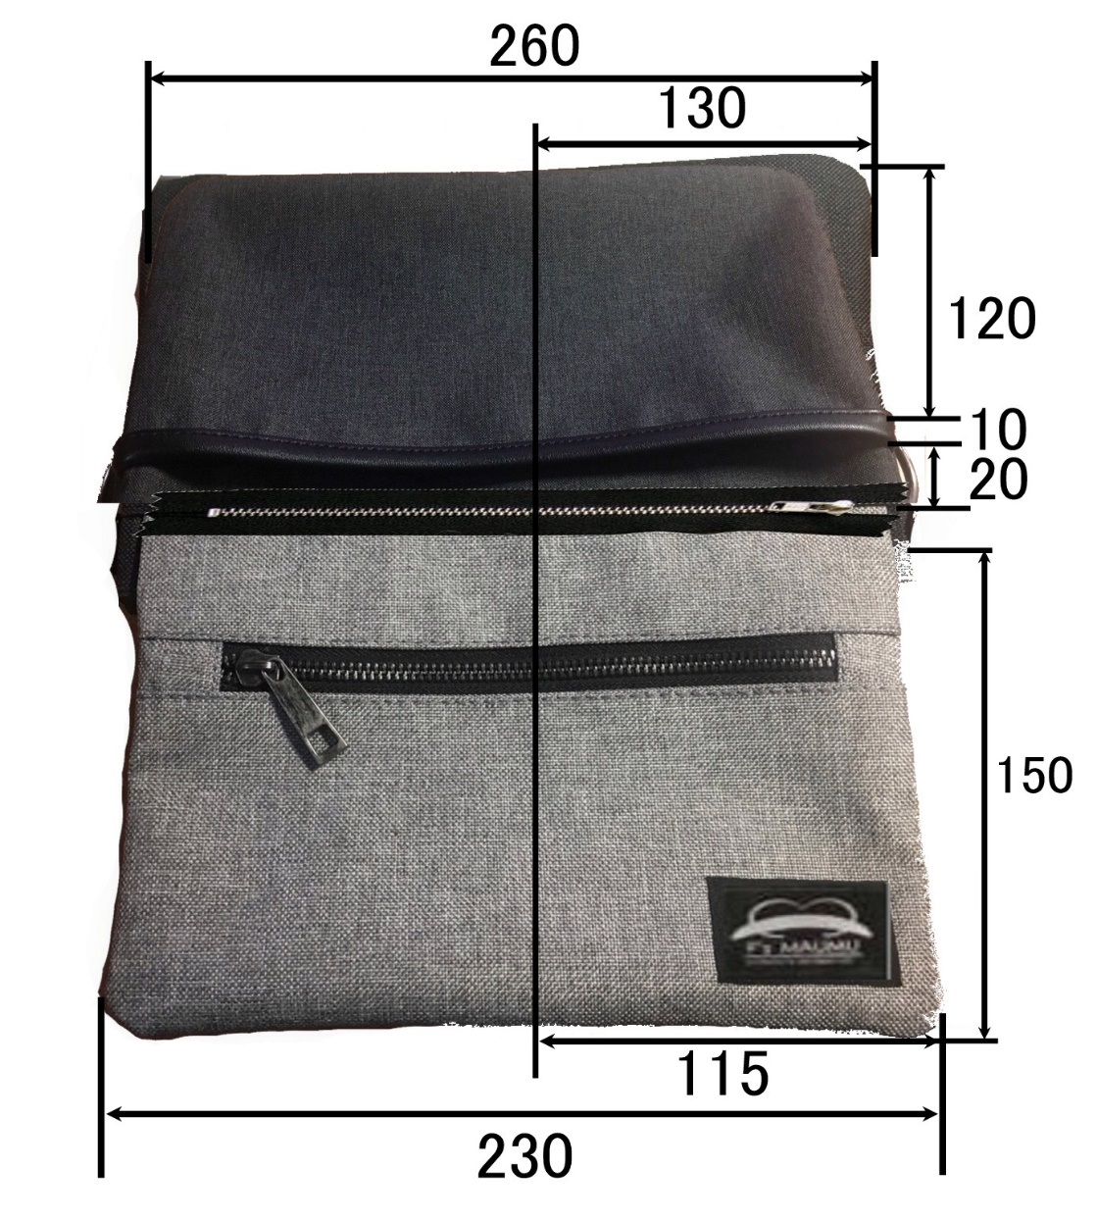

 |  | マグネットボタンを付ける
 |  |  |  | 撥水加工にする

 |  |  |  |  |  | 取り外し出来るファスナー
 |  |  |  |  |  | ファスナーを付ける 黒

①正面-背面-上面-下面
開始日 | 2018年 | 3月 | 1日 |  | 依頼者 | 王
品番 | No.49 サコッシュバッグ |  |  |  | 仮品名 | No.49 さこっしゅばっぐ
正面/背面 |  |  |  | 側面 |  |  | 上部
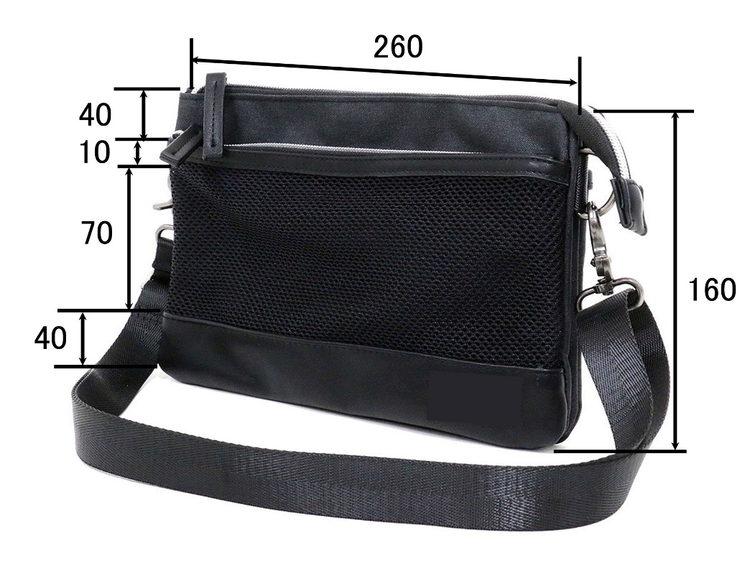
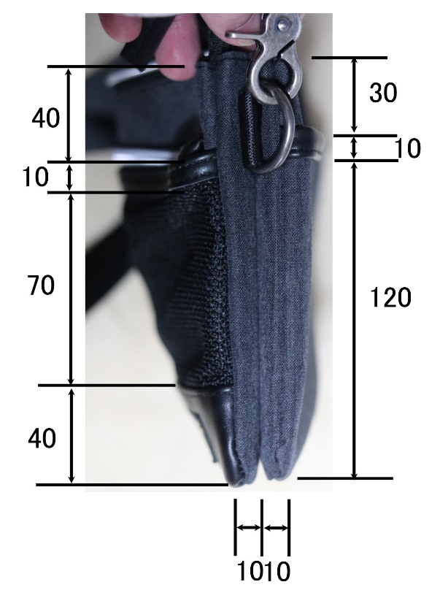

 |  |  |  |  |  |  |  | シルバーファスナー

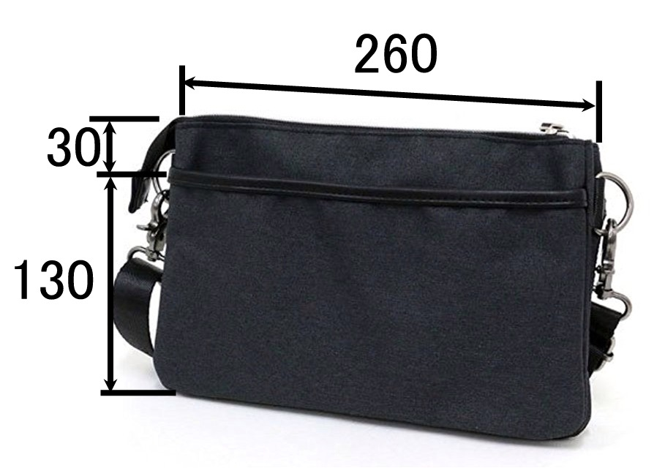

背面 |  |  |  |  | 下部

②正面詳細部１
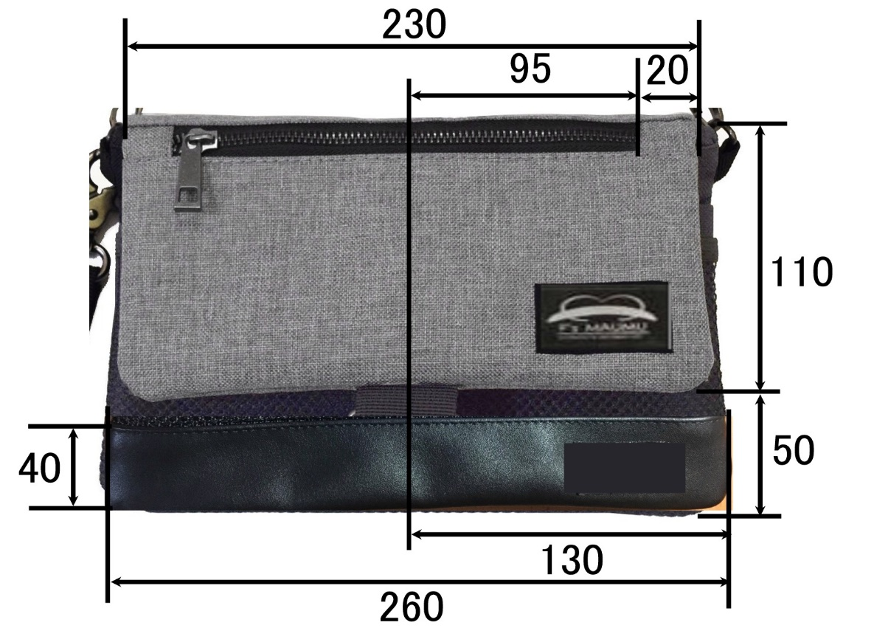
開始日 | 2018年 | 3月 | 1日 |  | 依頼者 | 王
品番 | No.49 サコッシュバッグ |  |  |  | 仮品名 | No.49 さこっしゅばっぐ

 | 開いた状態 |  |  | 閉じた状態

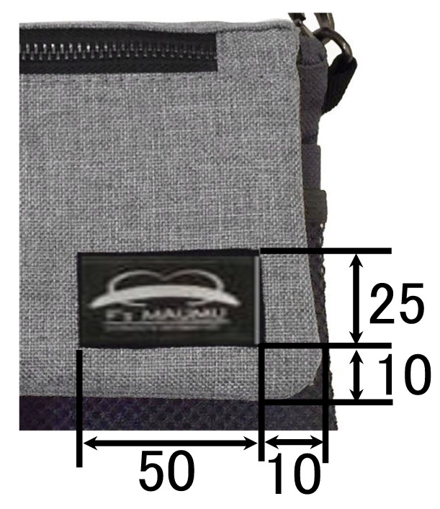

 |  |  |  | 撥水加工にする
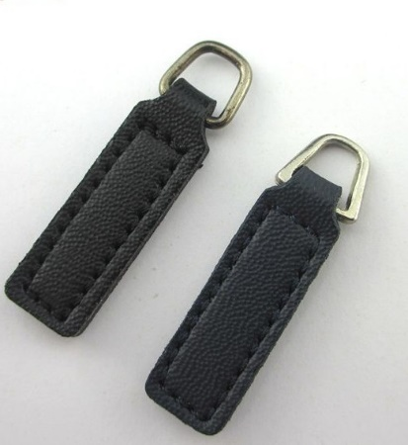

 |  |  |  |  | ロゴの位置

③ファスナー参照
開始日 | 2018年 | 3月 | 1日 |  |  | 依頼者 | 王
品番 | No.49 サコッシュバッグ |  |  |  |  | 仮品名 | No.49 さこっしゅばっぐ

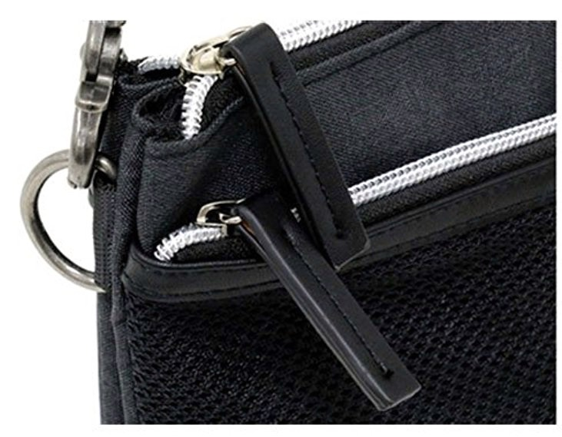

 |  |  |  |  | 紐 紐の長さ 600㎜～120㎜ 幅25㎜
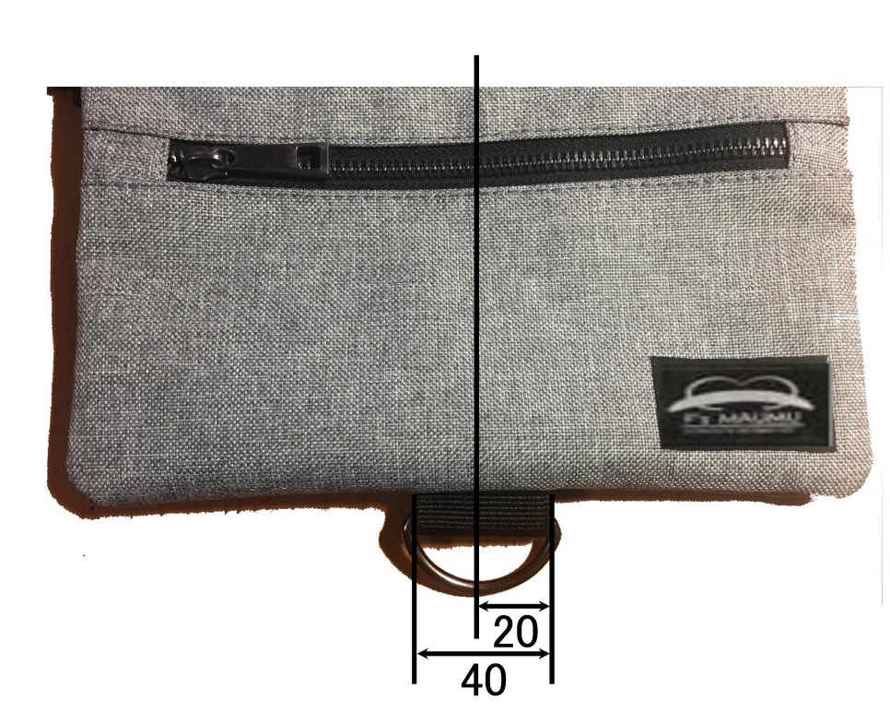

 |  |  |  | ファスナー引手をこれにする 銀色

 |  |  |  |  |  |  | Dリンクを取り付ける

④中の詳細
開始日 | 2018年 | 3月 | 1日 |  |  | 依頼者 | 王
品番 | No.49 サコッシュバッグ |  |  |  |  | 仮品名 | No.49 さこっしゅばっぐ
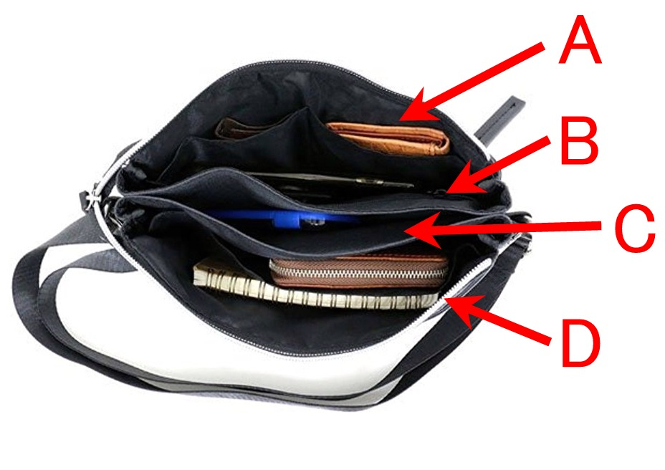
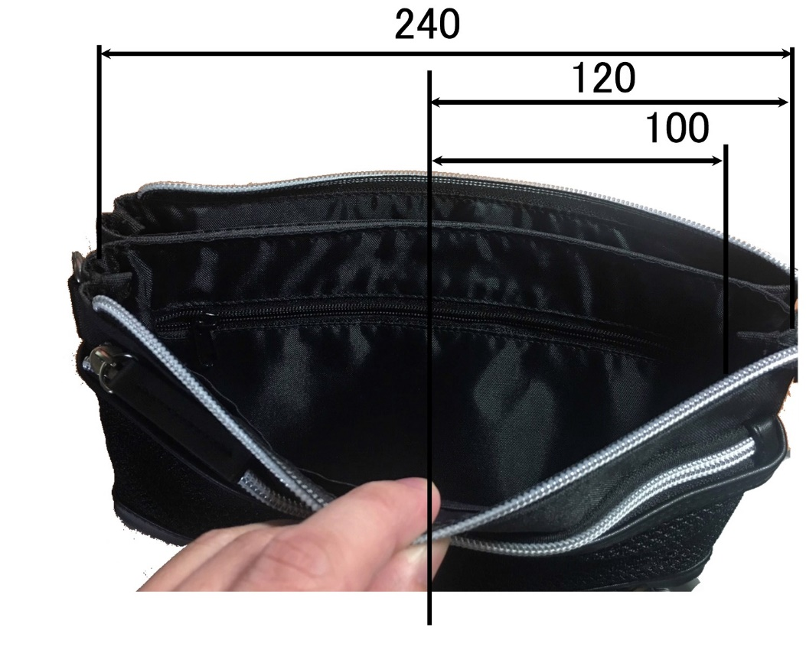

 |  |  |  |  | 中の詳細B

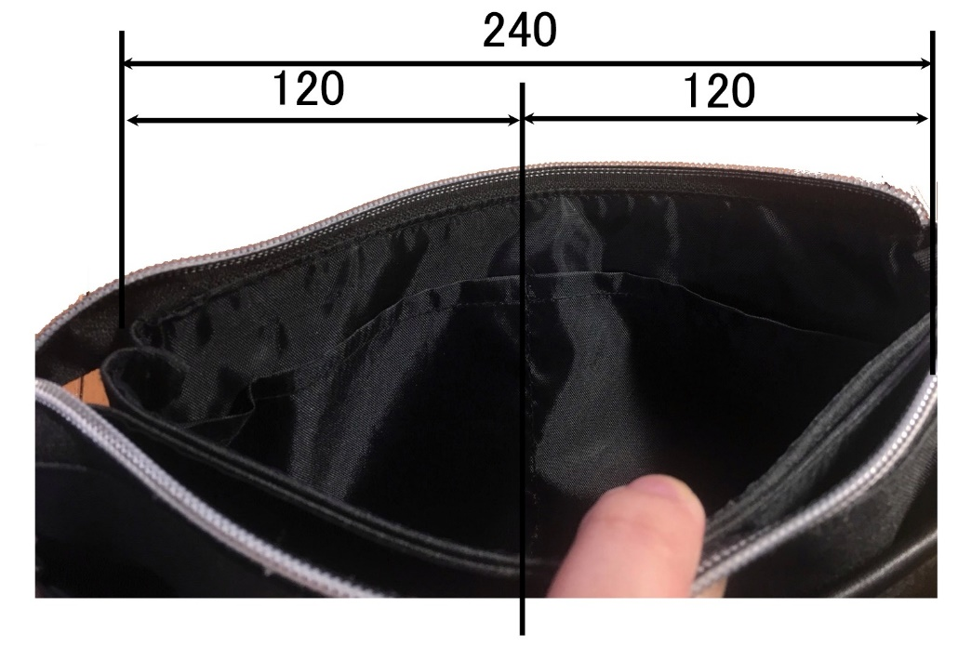

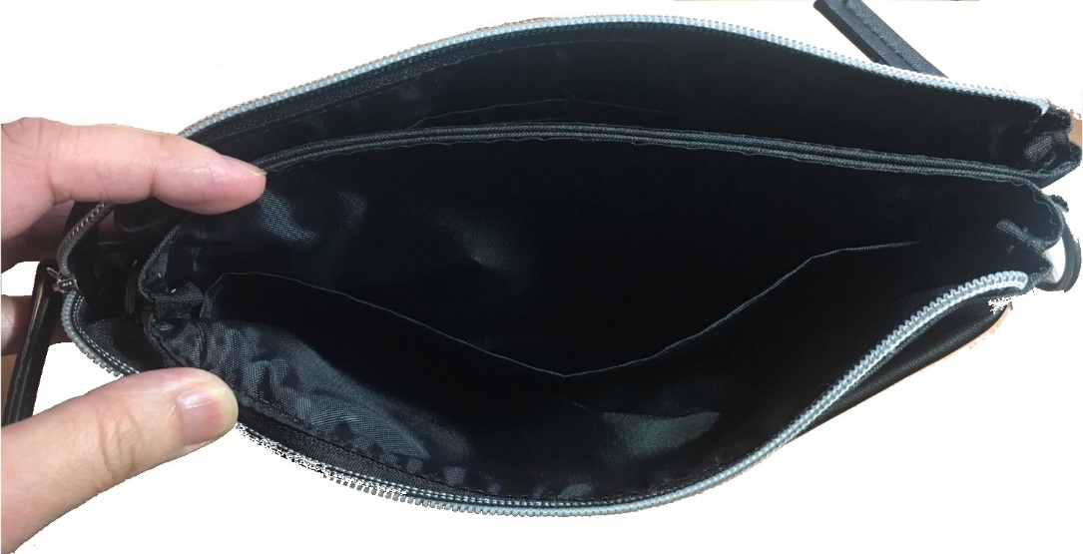

 |  |  |  | 中の詳細A

 |  |  |  | 中の詳細D

⑤側面の詳細
開始日 | 2018年 | 3月 | 1日 | 依頼者 | 王
品番 | No.49 サコッシュバッグ |  |  | 仮品名 | No.49 さこっしゅばっぐ

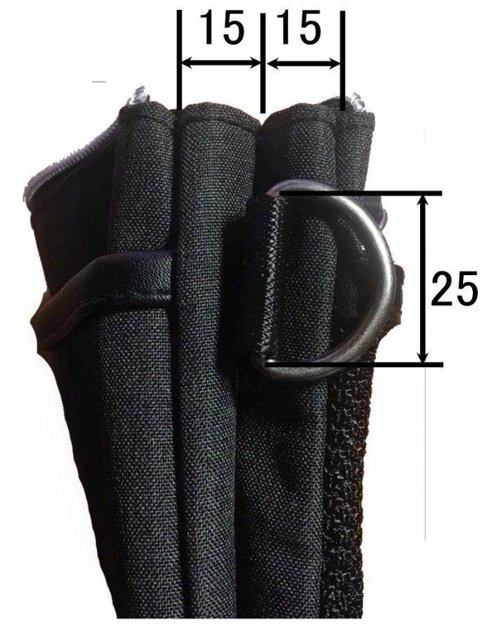

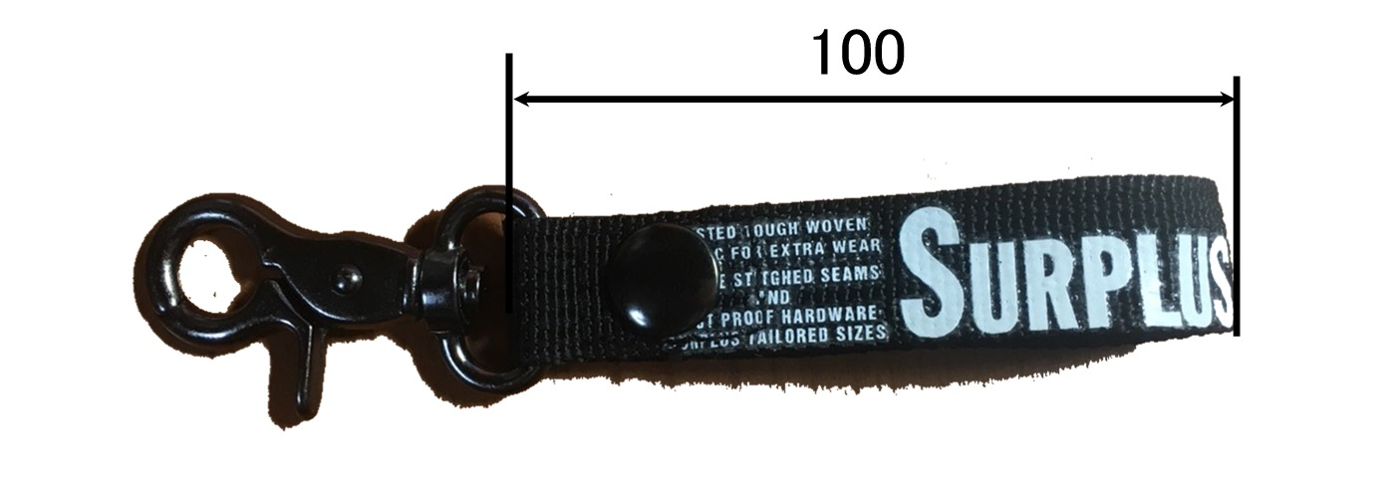

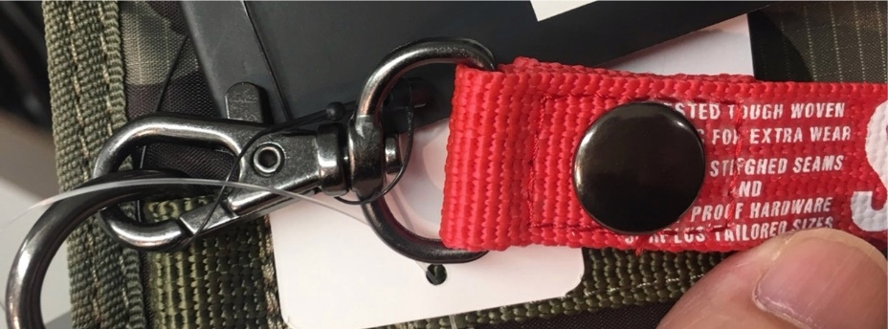


 |  |  |  |  |  | このロゴに変える
 |  |  |  |  |  | ししゅうで縫う

 |  |  | これにする

⑥裏面の詳細
開始日 | 2018年 | 3月 | 1日 |  |  | 依頼者 | 王
品番 | No.49 サコッシュバッグ |  |  |  |  | 仮品名 | No.49 さこっしゅばっぐ

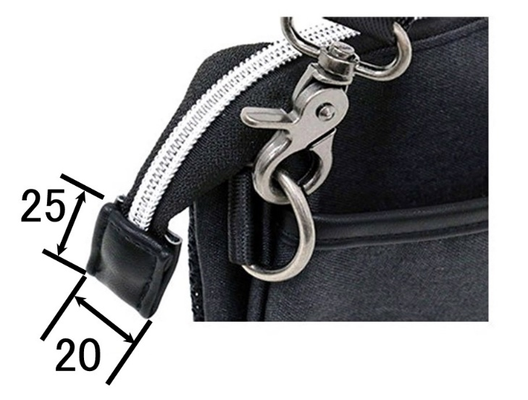
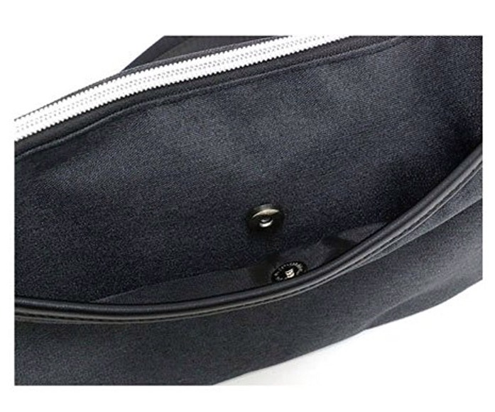

 |  |  |  |  | 表 |  |  | 裏
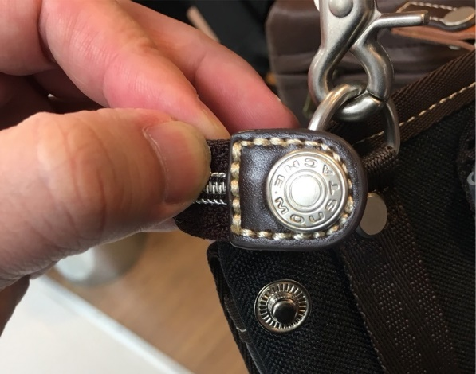
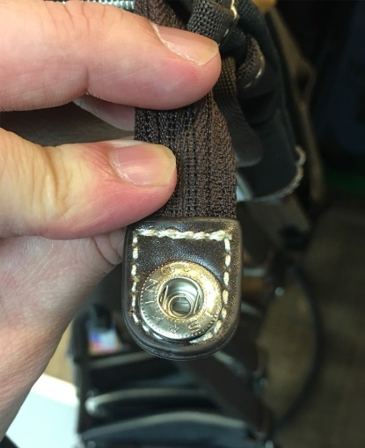

 |  | マグネットボタンを付ける
 |  |  |  | 生地を撥水加工にする

